关系图
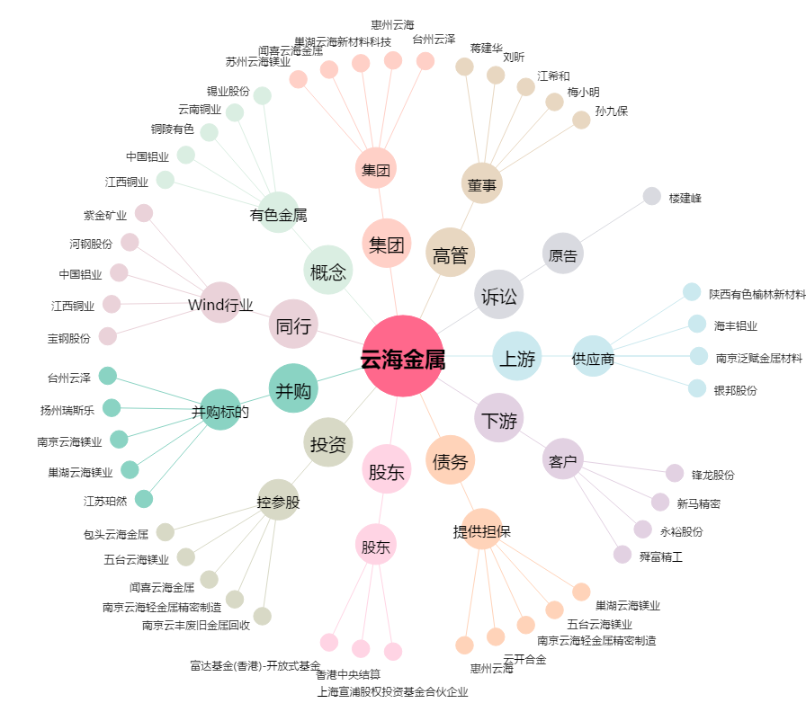
云海金属[002182.SZ] - 关系概览图

